Heizlast Bestand
Spezifischer Leistungsbedarf verschiedener Gebäudearten und Baujahre |  |  |  |  |  |  |  |  |  | Das ist eine Abschätzung! |  |  |  |  |  |  |  | 0.06 | 3 JAZ
 |  | Wohnfläche m² / Kesselleistung kW |  |  |  |  |  |  |  |  |  |  |  |  |  |  | Vollbenutzungsstunden (h/a) | Kosten | Strom Inland mit Faktor 3 für zB. Wärmepumpen | Heizöl leicht | Erdgas
Baujahr / Gebäudeart | Einfamilien-haus, freistehend | 40 m² | 60 m² | 80 m² | 100 m² | 120 m² | 140 m² | 160 m² | 180 m² | 200 m² | 220 m² | 240 m² | 6800 m² |  | Baujahr / Gebäudeart | Einfamilien-haus, freistehend | 2100 | 0,06 € je kWh | 0.537 kg je kWh | 0.266 kg je kWh | 0.202 kg je kWh
bis 1958 | 180 W/m2 | (180 * 40)/1000)=7 | 11 kW | 14 kW | 18 kW | 22 kW | 25 kW | 29 kW | 32 kW | 36 kW | 40 kW | 43 kW | 1224 kW |  | bis 1958 | 180 W/m2 | 2570400 kWh /a | 154,224 € | 460 t CO2-eq | 684 t CO2-eq | 684 t CO2-eq
1959-68 | 170 W/m2 | 7 kW | 10 kW | 14 kW | 17 kW | 20 kW | 24 kW | 27 kW | 31 kW | 34 kW | 37 kW | 41 kW | 1156 kW |  | 1959-68 | 170 W/m2 | 2427600 kWh /a | 145,656 € | 435 t CO2-eq | 646 t CO2-eq | 646 t CO2-eq
1969-73 | 150 W/m2 | 6 kW | 9 kW | 12 kW | 15 kW | 18 kW | 21 kW | 24 kW | 27 kW | 30 kW | 33 kW | 36 kW | 1020 kW |  | 1969-73 | 150 W/m2 | 2142000 kWh /a | 128,520 € | 383 t CO2-eq | 570 t CO2-eq | 570 t CO2-eq
1974-77 | 115 W/m2 | 5 kW | 7 kW | 9 kW | 12 kW | 14 kW | 16 kW | 18 kW | 21 kW | 23 kW | 25 kW | 28 kW | 782 kW |  | 1974-77 | 115 W/m2 | 1642200 kWh /a | 98,532 € | 294 t CO2-eq | 437 t CO2-eq | 437 t CO2-eq
1978-83 | 95 W/m2 | 4 kW | 6 kW | 8 kW | 10 kW | 11 kW | 13 kW | 15 kW | 17 kW | 19 kW | 21 kW | 23 kW | 646 kW |  | 1978-83 | 95 W/m2 | 1356600 kWh /a | 81,396 € | 243 t CO2-eq | 361 t CO2-eq | 361 t CO2-eq
1984-94 | 75 W/m2 | 3 kW | 5 kW | 6 kW | 8 kW | 9 kW | 11 kW | 12 kW | 14 kW | 15 kW | 17 kW | 18 kW | 510 kW |  | 1984-94 | 75 W/m2 | 1071000 kWh /a | 64,260 € | 192 t CO2-eq | 285 t CO2-eq | 285 t CO2-eq
ab 1995 | 60 W/m2 | 2 kW | 4 kW | 5 kW | 6 kW | 7 kW | 8 kW | 10 kW | 11 kW | 12 kW | 13 kW | 14 kW | 408 kW |  | ab 1995 | 60 W/m2 | 856800 kWh /a | 51,408 € | 153 t CO2-eq | 228 t CO2-eq | 228 t CO2-eq
KfW 55 | 35 W/m2 | 1 kW | 2 kW | 3 kW | 4 kW | 4 kW | 5 kW | 6 kW | 6 kW | 7 kW | 8 kW | 8 kW | 238 kW |  | KfW 55 | 35 W/m2 | 499800 kWh /a | 29,988 € | 89 t CO2-eq | 133 t CO2-eq | 133 t CO2-eq
KfW 40 | 15 W/m2 | 1 kW | 1 kW | 1 kW | 2 kW | 2 kW | 2 kW | 2 kW | 3 kW | 3 kW | 3 kW | 4 kW | 102 kW |  | KfW 40 | 15 W/m2 | 214200 kWh /a | 12,852 € | 38 t CO2-eq | 57 t CO2-eq | 57 t CO2-eq
Baujahr / Gebäudeart | Reihenend-haus | 40 m² | 60 m² | 80 m² | 100 m² | 120 m² | 140 m² | 160 m² | 180 m² | 200 m² | 220 m² | 240 m² | 260 m² |  |  |  | Ergebnis bei KfW 40 und besser mit 214200kWh/a? Es reicht eine Teelicht Heizung mit 1133333 Teelichtern aus. Das wären 11333 Packungen zu je 3€ für 100Teelichter also ca.34000€ für Teelichter im Jahr! Bitte die Luftqualität (VOC) beachten!
bis 1958 | 160 W/m2 | 6 kW | 10 kW | 13 kW | 16 kW | 19 kW | 22 kW | 26 kW | 29 kW | 32 kW | 35 kW | 38 kW | 1088 kW
1959-68 | 150 W/m2 | 6 kW | 9 kW | 12 kW | 15 kW | 18 kW | 21 kW | 24 kW | 27 kW | 30 kW | 33 kW | 36 kW | 1020 kW |  |  |  | Wachsmasse: m = 15g
1969-73 | 130 W/m2 | 5 kW | 8 kW | 10 kW | 13 kW | 16 kW | 18 kW | 21 kW | 23 kW | 26 kW | 29 kW | 31 kW | 884 kW |  |  |  | Brenndauer: t = 4,5h
1974-77 | 110 W/m2 | 4 kW | 7 kW | 9 kW | 11 kW | 13 kW | 15 kW | 18 kW | 20 kW | 22 kW | 24 kW | 26 kW | 748 kW |  |  |  | Hinweis: Dies sind Werte eines typischen Teelichts aus dem Supermarkt.
1978-83 | 90 W/m2 | 4 kW | 5 kW | 7 kW | 9 kW | 11 kW | 13 kW | 14 kW | 16 kW | 18 kW | 20 kW | 22 kW | 612 kW |  |  |  | Ein Teelicht wurde früher vor allem benutzt um Tee warmzuhalten. Das Teelicht ist eine kleine Kerze in einem Behälter. Heute erfüllt dieses weitere Funktionen, beispielsweise als Raumbeleuchtung. Um die Heizleistung zu messen, gibt es mehrere Optionen. Eine Möglichkeit wäre einen Topf Wasser mit dem Teelicht zu erwärmen und über die Wassermenge und Temperaturerhöhung innerhalb einer Zeitspanne die Heizleistung zu berechnen. So ein Messaufbau wäre fehleranfällig und praktisch nicht in der Lage die Heizleistung des Teelichts oder eine Kerze vernünftig zu bestimmen. Beispielsweise wird nicht die gesamte Heizleistung in das Wasser gebracht. Dieser Messaufbau wird aufgrund weiterer Nachteile nicht weiter verfolgt.
1984-94 | 70 W/m2 | 3 kW | 4 kW | 6 kW | 7 kW | 8 kW | 10 kW | 11 kW | 13 kW | 14 kW | 15 kW | 17 kW | 476 kW |  |  |  | Da die Materialdaten von Wachs gut bekannt sind, bietet es sich vielmehr an über den Gewichtsverlust des Wachses die Heizleistung zu berechnen. Diese Methode ist genau, schnell und leicht umzusetzen. Schon einfache Überlegungen können bei so einer Fragestellung viel Zeit sparen.
ab 1995 | 55 W/m2 | 2 kW | 3 kW | 4 kW | 6 kW | 7 kW | 8 kW | 9 kW | 10 kW | 11 kW | 12 kW | 13 kW | 374 kW
KfW 55 | 35 W/m2 | 1 kW | 2 kW | 3 kW | 4 kW | 4 kW | 5 kW | 6 kW | 6 kW | 7 kW | 8 kW | 8 kW | 238 kW |  |  |  | Heizwert von Paraffin: Bild
KfW 40 | 15 W/m2 | 1 kW | 1 kW | 1 kW | 2 kW | 2 kW | 2 kW | 2 kW | 3 kW | 3 kW | 3 kW | 4 kW | 102 kW
Baujahr / Gebäudeart | Reihenmittel-haus | 90 m² | 60 m² | 80 m² | 100 m² | 120 m² | 140 m² | 160 m² | 180 m² | 200 m² | 220 m² | 240 m² | 260 m² |  |  |  | Lösung
bis 1958 | 140 W/m2 | 6 kW | 8 kW | 11 kW | 14 kW | 17 kW | 20 kW | 22 kW | 25 kW | 28 kW | 31 kW | 34 kW | 952 kW
1959-68 | 130 W/m2 | 5 kW | 8 kW | 10 kW | 13 kW | 16 kW | 18 kW | 21 kW | 23 kW | 26 kW | 29 kW | 31 kW | 884 kW |  |  |  | Das Teelicht hat eine Heizleistung von ca. 42 Watt.
1969-73 | 120 W/m2 | 5 kW | 7 kW | 10 kW | 12 kW | 14 kW | 17 kW | 19 kW | 22 kW | 24 kW | 26 kW | 29 kW | 816 kW |  |  |  | https://www.technik-consulting.eu/Wissenschaft/Teelicht.html
1974-77 | 100 W/m2 | 4 kW | 6 kW | 8 kW | 10 kW | 12 kW | 14 kW | 16 kW | 18 kW | 20 kW | 22 kW | 24 kW | 680 kW |  |  |  | 1 qm Wohnfläche braucht im Neubau 15W/m² * 2.000 Volllaststunden = 30.000W / 1000 = 30kWh
1978-83 | 85 W/m2 | 3 kW | 5 kW | 7 kW | 9 kW | 10 kW | 12 kW | 14 kW | 15 kW | 17 kW | 19 kW | 20 kW | 578 kW |  |  |  | 1 Teelicht brennt 60Minuten = 42Wh | 100 Teelichter = 4.200 Watt bei 4,5h Brenndauer 18.900 Watt /1.000 = 18,9kWh |  |  |  |  | Also werden 3l ÖL im Jahr oder 1,6 Packungen Teelichter im Jahr gebraucht!
1984-94 | 65 W/m2 | 3 kW | 4 kW | 5 kW | 7 kW | 8 kW | 9 kW | 10 kW | 12 kW | 13 kW | 14 kW | 16 kW | 442 kW |  |  |  | 1 Teelicht brennt 42W * 2000h Volllaststunden = 84.000Wh / 1000 = 84kWh (2000h / 4,5h= 444 Teelichter für 2000h)
ab 1995 | 50 W/m2 | 2 kW | 3 kW | 4 kW | 5 kW | 6 kW | 7 kW | 8 kW | 9 kW | 10 kW | 11 kW | 12 kW | 340 kW |  |  |  | Die erforderliche Heizenergie im Jahr sind 4000kWh /84kWh = 47,6 * 444 =21.142 Teelichter
KfW 55 | 35 W/m2 | 1 kW | 2 kW | 3 kW | 4 kW | 4 kW | 5 kW | 6 kW | 6 kW | 7 kW | 8 kW | 8 kW | 238 kW
KfW 40 | 15 W/m2 | 1 kW | 1 kW | 1 kW | 2 kW | 2 kW | 2 kW | 2 kW | 3 kW | 3 kW | 3 kW | 4 kW | 102 kW
Baujahr / Gebäudeart | Mehrfamilien-haus < 8 WE | 240 m² | 320 m² | 400 m² | 480 m² | 560 m² | 640 m² | 720 m² | 800 m² | 880 m² | 960 m² | 1040 m² | 1800 m²
bis 1958 | 130 W/m2 | 31 kW | 42 kW | 52 kW | 62 kW | 73 kW | 83 kW | 94 kW | 104 kW | 114 kW | 125 kW | 135 kW | 234 kW
1959-68 | 120 W/m2 | 29 kW | 38 kW | 48 kW | 58 kW | 67 kW | 77 kW | 86 kW | 96 kW | 106 kW | 115 kW | 125 kW | 216 kW
1969-73 | 110 W/m2 | 26 kW | 35 kW | 44 kW | 53 kW | 62 kW | 70 kW | 79 kW | 88 kW | 97 kW | 106 kW | 114 kW | 198 kW
1974-77 | 75 W/m2 | 18 kW | 24 kW | 30 kW | 36 kW | 42 kW | 48 kW | 54 kW | 60 kW | 66 kW | 72 kW | 78 kW | 135 kW
1978-83 | 65 W/m2 | 16 kW | 21 kW | 26 kW | 31 kW | 36 kW | 42 kW | 47 kW | 52 kW | 57 kW | 62 kW | 68 kW | 117 kW
1984-94 | 60 W/m2 | 14 kW | 19 kW | 24 kW | 29 kW | 34 kW | 38 kW | 43 kW | 48 kW | 53 kW | 58 kW | 62 kW | 108 kW
ab 1995 | 45 W/m2 | 11 kW | 14 kW | 18 kW | 22 kW | 25 kW | 29 kW | 32 kW | 36 kW | 40 kW | 43 kW | 47 kW | 81 kW
KfW 55 | 35 W/m2 | 8 kW | 11 kW | 14 kW | 17 kW | 20 kW | 22 kW | 25 kW | 28 kW | 31 kW | 34 kW | 36 kW | 63 kW
KfW 40 | 15 W/m2 | 4 kW | 5 kW | 6 kW | 7 kW | 8 kW | 10 kW | 11 kW | 12 kW | 13 kW | 14 kW | 16 kW | 27 kW

Warmwasserbereitung = 12 kWh/m² x Wohnfläche |  |  |  | kWh/a pro Person |  |  | 1 Person |  |  | 2 Person | 3 Person | 4 Person | 5 Person
12 kWh/m² x 200 m² = 2.400 kWh (nach Norm) |  |  |  | EFH ohne Zirkulation 800 kWh /a |  |  | 0,06€ * 800 kWh = 48 € |  |  | 96 € | 144 € | 192 € | 240 €
0,06€ * 2400 kWh = 144 € |  |  |  | EFH mit Zirkulation 1500 kWh/a |  |  | 0,06€ * 1500 kWh = 90 € |  |  | 180 € | 270 € | 360 € | 450 €
 | Kosten | 0.06 | € je kWh | MFH mit Zirkulation 1300 kWh/a |  |  | 0,06€ * 1300 kWh = 78 € |  |  | 156 € | 234 € | 312 € | 390 €

 |  | Vollbenutzungsstunden (h/a) / Heizwärmebedarf kWh/a
 |  |  |  |  |  |  |  |  |  |  | MFH
 |  |  |  |  |  |  |  |  |  | EFH
 | Heizleistung KW | 1000 h | 1100 h | 1200 h | 1300 h | 1400 h | 1500 h | 1600 h | 1700 h | 1800 h | 1900 h | 2000 h | 2100 h | 2200 h | 2300 h | Heizleistung KW
 | 2 kW | 2*1000=2000 | 2200 kWh /a | 2400 kWh /a | 2600 kWh /a | 2800 kWh /a | 3000 kWh /a | 3200 kWh /a | 3400 kWh /a | 3600 kWh /a | 3800 kWh /a | 4000 kWh /a | 4200 kWh /a | 4400 kWh /a | 4600 kWh /a | 2 kW | 12500 h
 | 4 kW | 4000 | 4400 | 4800 | 5200 | 5600 | 6000 | 6400 | 6800 | 7200 | 7600 | 8000 | 8400 | 8800 | 9200 | 4 kW | 6250 h
 | 6 kW | 6000 | 6600 | 7200 | 7800 | 8400 | 9000 | 9600 | 10200 | 10800 | 11400 | 12000 | 12600 | 13200 | 13800 | 6 kW | 4167 h
 | 8 kW | 8000 | 8800 | 9600 | 10400 | 11200 | 12000 | 12800 | 13600 | 14400 | 15200 | 16000 | 16800 | 17600 | 18400 | 8 kW | 3125 h
 | 10 kW | 10000 | 11000 | 12000 | 13000 | 14000 | 15000 | 16000 | 17000 | 18000 | 19000 | 20000 | 21000 | 22000 | 23000 | 10 kW | 2500 h
 | 12 kW | 12000 | 13200 | 14400 | 15600 | 16800 | 18000 | 19200 | 20400 | 21600 | 22800 | 24000 | 25200 | 26400 | 27600 | 12 kW | 2083 h
 | 14 kW | 14000 | 15400 | 16800 | 18200 | 19600 | 21000 | 22400 | 23800 | 25200 | 26600 | 28000 | 29400 | 30800 | 32200 | 14 kW | 1786 h
 | 16 kW | 16000 | 17600 | 19200 | 20800 | 22400 | 24000 | 25600 | 27200 | 28800 | 30400 | 32000 | 33600 | 35200 | 36800 | 16 kW | 1563 h
 | 18 kW | 18000 | 19800 | 21600 | 23400 | 25200 | 27000 | 28800 | 30600 | 32400 | 34200 | 36000 | 37800 | 39600 | 41400 | 18 kW | 1389 h
 | 20 kW | 20000 | 22000 | 24000 | 26000 | 28000 | 30000 | 32000 | 34000 | 36000 | 38000 | 40000 | 42000 | 44000 | 46000 | 20 kW | 1250 h
 | 22 kW | 22000 | 24200 | 26400 | 28600 | 30800 | 33000 | 35200 | 37400 | 39600 | 41800 | 44000 | 46200 | 48400 | 50600 | 22 kW | 1136 h
 | 24 kW | 24000 | 26400 | 28800 | 31200 | 33600 | 36000 | 38400 | 40800 | 43200 | 45600 | 48000 | 50400 | 52800 | 55200 | 24 kW | 1042 h
 | 26 kW | 26000 | 28600 | 31200 | 33800 | 36400 | 39000 | 41600 | 44200 | 46800 | 49400 | 52000 | 54600 | 57200 | 59800 | 26 kW | 962 h
 | 28 kW | 28000 | 30800 | 33600 | 36400 | 39200 | 42000 | 44800 | 47600 | 50400 | 53200 | 56000 | 58800 | 61600 | 64400 | 28 kW | 893 h
 | 30 kW | 30000 | 33000 | 36000 | 39000 | 42000 | 45000 | 48000 | 51000 | 54000 | 57000 | 60000 | 63000 | 66000 | 69000 | 30 kW | 833 h
 | 32 kW | 32000 | 35200 | 38400 | 41600 | 44800 | 48000 | 51200 | 54400 | 57600 | 60800 | 64000 | 67200 | 70400 | 73600 | 32 kW | 781 h
 | 34 kW | 34000 | 37400 | 40800 | 44200 | 47600 | 51000 | 54400 | 57800 | 61200 | 64600 | 68000 | 71400 | 74800 | 78200 | 34 kW | 735 h
 | 36 kW | 36000 | 39600 | 43200 | 46800 | 50400 | 54000 | 57600 | 61200 | 64800 | 68400 | 72000 | 75600 | 79200 | 82800 | 36 kW | 694 h
 | 38 kW | 38000 | 41800 | 45600 | 49400 | 53200 | 57000 | 60800 | 64600 | 68400 | 72200 | 76000 | 79800 | 83600 | 87400 | 38 kW | 658 h
 | 40 kW | 40000 | 44000 | 48000 | 52000 | 56000 | 60000 | 64000 | 68000 | 72000 | 76000 | 80000 | 84000 | 88000 | 92000 | 40 kW | 625 h
 | 50 kW | 50000 | 55000 | 60000 | 65000 | 70000 | 75000 | 80000 | 85000 | 90000 | 95000 | 100000 | 105000 | 110000 | 115000 | 50 kW | 500 h
 | 75 kW | 75000 | 82500 | 90000 | 97500 | 105000 | 112500 | 120000 | 127500 | 135000 | 142500 | 150000 | 157500 | 165000 | 172500 | 75 kW | 333 h
 | 100 kW | 100000 | 110000 | 120000 | 130000 | 140000 | 150000 | 160000 | 170000 | 180000 | 190000 | 200000 | 210000 | 220000 | 230000 | 100 kW | 250 h
 | 125 kW | 125000 | 137500 | 150000 | 162500 | 175000 | 187500 | 200000 | 212500 | 225000 | 237500 | 250000 | 262500 | 275000 | 287500 | 125 kW | 200 h
 | 150 kW | 150000 | 165000 | 180000 | 195000 | 210000 | 225000 | 240000 | 255000 | 270000 | 285000 | 300000 | 315000 | 330000 | 345000 | 150 kW | 167 h
 | 200 kW | 200000 | 220000 | 240000 | 260000 | 280000 | 300000 | 320000 | 340000 | 360000 | 380000 | 400000 | 420000 | 440000 | 460000 | 200 kW | 125 h
 | 400 kW | 400000 | 440000 | 480000 | 520000 | 560000 | 600000 | 640000 | 680000 | 720000 | 760000 | 800000 | 840000 | 880000 | 920000 | 400 kW | 63 h
 | 600 kW | 600000 | 660000 | 720000 | 780000 | 840000 | 900000 | 960000 | 1020000 | 1080000 | 1140000 | 1200000 | 1260000 | 1320000 | 1380000 | 600 kW | 42 h
 | 800 kW | 800000 | 880000 | 960000 | 1040000 | 1120000 | 1200000 | 1280000 | 1360000 | 1440000 | 1520000 | 1600000 | 1680000 | 1760000 | 1840000 | 800 kW | 31 h
 | 1000 kW | 1000000 | 1100000 | 1200000 | 1300000 | 1400000 | 1500000 | 1600000 | 1700000 | 1800000 | 1900000 | 2000000 | 2100000 | 2200000 | 2300000 | 1000 kW | 25 h
 |  |  |  |  |  |  |  |  |  |  |  |  |  |  |  |  | 25000kWh /a | Energieverbrauch

 | Heizlastabschätzung |  |  |  |  |  | Notwendige temperaturen in der Wasserinstallationsanlage: |  |  | Messstelle Temperatur (in °C)
 | Nennleistung | 20 | kW | Typenschild
 | Betriebsstunden gemessen | 1100 | h/ a | Messung aus Anlage |  |  | Kaltwasser |  |  |  | < 25
 | Betriebsstunden annahme | 2100 | h/ a | Annahme |  |  | Trinkwasser, warm (TWW) |  |  |  | ≥ 60
 | fDim = PN / Ptot |  |  |  |  |  | TWW­ Zirkulation, Eingang Speicher |  |  |  | ≥ 55
 | fDim = Betriebsstunden annahme / Betriebsstunden gemessen |  |  |  |  |  | zu vermeidender Temperaturbereich |  |  |  | 25-54
 | fDim =1100 h/ a / 2100 h/ a =0,52

 | Ptot = Nennleistung / fDim = kW
 | Ptot = 20 / 0,52 = 38,2 kW

 | Tipp: Erneuerbare Energie (Wärmepumpen, Holzheizungen, Solaranlagen …)
 | Die Gebäudehülle ist oftmals nur bedingt energetisch ertüchtigt: -oft ergeben sich daraus hohe Heizlasten (Leistung des Wärmeerzeugers); -hohe Vorlauftemperaturen werden für die Wärmeabgabe über Heizkörper erforderlich, bei Fächenheizungen ist die Vorlauftemperaturen oft gering und eine Wärmepumpe ist möglich; -Begrenzter Platzbedarf unter Fenstern im Außenwandbereich und/oder nicht ausreichende Fläche für Niedertemperatursysteme oder Installation eines Gebläsekonvektors (z.B. AUK), aber alte Gusradiatoren sollten ausgetascht werden, hier ist der Vorlauf sehr hoch und kann durch Plattenheizköper getauscht werden.
 | Für die Planungsphase: -Betrieb der WP (monovalent oder bivalent) oder hybrieb klären/fixieren; -Soll eine Kühlung realisiert werden? (oft nicht Gegenstand der Betrachtung) -Soll eine PV Anlage den WP Strom bereitstellen? -Investitionsrahmen für die Gesamtmaßnahme; -Schallschutz ist zu beachten; -Erwartungshaltung über Wirtschaftlichkeit der Sanierungsmaßnahme -Beachtung der ggf. denkmalrechtlichen Randbedingungen; -Auswahl des Wärmeerzeugers für Gesamtlast oder für Grundlast und Spitzenlast -Festlegung des idealen Leistungs- und Deckungsanteils an dem Heizbedarf unter Berücksichtigung der Nutzer -Anforderungen an das Projekt, z.B. der Wirtschaftlichkeit, Zeit, Qualität, Positiv & negativ Liste zB. Dinge die nicht gewollt oder zulässig sind. -Planung der Betriebsweise und Festlegung des Auslegungspunktes für jeden Erzeuger -Wahl einer geeigneten Anlagenhydraulik -Definition eines geeigneten regelungstechnischen Konzeptes -Herstellervorgaben beachten.

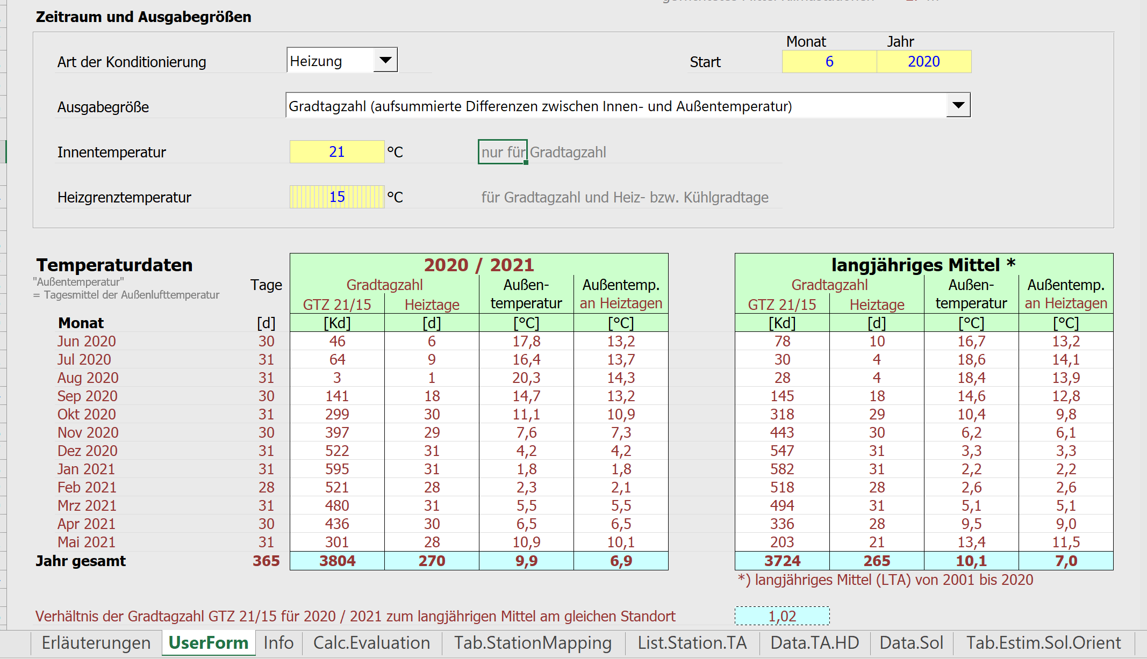
Heizlast nach Norm abschätzen |  |  |  |  |  |  |  |  | https://www.iwu.de/publikationen/fachinformationen/energiebilanzen/#c205

Verbrauch laut Rechnung (in kWh & Brennwert bezogen) |  |  |  |  | 20000 | 9 |  |  | Monat | [d] | [Kd] |  | [d] |  | [°C] |  | [°C]
Energieträger |  |  |  |  | Erdgas, Biogas |  |  |  | 2020-06-01 | 30 | 46 |  | 6 |  | 17.8 |  | 13.2
Wohnfläche |  |  |  |  | 150 |  |  |  | 2020-07-01 | 31 | 64 |  | 9 |  | 16.4 |  | 13.7
Personenanzahl |  |  |  |  | 2 |  |  |  | 2020-08-01 | 31 | 3 |  | 1 |  | 20.3 |  | 14.3
personenspezifische Trinkwarmwasserbedarf, in l/dP (Vp) |  |  |  |  | 30 | Hinweis nach DIN 12831 30l/dP |  |  | 2020-09-01 | 30 | 141 |  | 18 |  | 14.7 |  | 13.2
Gradtagzahl im Zeitraum der Verbrauchsmessung, z. B. G_{{15/15}}, in Kd/a (G) |  |  |  |  | 3804 | Daten unter https://www.iwu.de/publikationen/fachinformationen/energiebilanzen/#c205 |  |  | 2020-10-01 | 31 | 299 |  | 30 |  | 11.1 |  | 10.9
Heizgrenztemperatur, in °C (ϑHG oder ϑed) |  |  |  |  | 15 |  |  |  | 2020-11-01 | 30 | 397 |  | 29 |  | 7.6 |  | 7.3
mittlere Außentemperatur während der Heizperiode, in °C (ϑm,HG oder ϑm,ed) |  |  |  |  | 6.9 |  |  |  | 2020-12-01 | 31 | 522 |  | 31 |  | 4.2 |  | 4.2
 |  |  |  |  |  |  |  |  | 2021-01-01 | 31 | 595 |  | 31 |  | 1.8 |  | 1.8
Auslegungsaußentemperatur, in °C (ϑe) |  |  |  |  | -16 | Daten nach DIN 12831 zu finden unter https://www.stiebel-eltron.de/toolbox/heizlast/ | https://www.stiebel-eltron.de/toolbox/heizlast/
Trinkwassererwärmung ist ohne Zirkulation oder mit Zirkulation |  |  |  |  | ohne Zirkulation |  |  |  | 2021-02-01 | 28 | 521 |  | 28 |  | 2.3 |  | 2.1
Trinkwassererwärmung ist "gruppenweise, wohnungszentral" oder "gebäudezentral" |  |  |  |  | gebäudezentral |  |  |  | 2021-03-01 | 31 | 480 |  | 31 |  | 5.5 |  | 5.5
Vorschlagswert Wärmeerzeuger-Nutzungsgrade zur Trinkwassererwärmung |  |  |  |  | 0.6 |  |  |  | 2021-04-01 | 30 | 436 |  | 30 |  | 6.5 |  | 6.5
Vorschlagswert/ Genaue eingabe Wärmeerzeuger-Nutzungsgrad zur Trinkwassererwärmung |  |  |  |  | 0.6 |  |  |  | 2021-05-01 | 31 | 301 |  | 28 |  | 10.9 |  | 10.1
Baualter des vorhandenen Wärmeerzeugers |  |  |  |  | vor 1980 |  |  |  |  | 365 | 3804 |  | 270 |  | 9.9 |  | 6.9
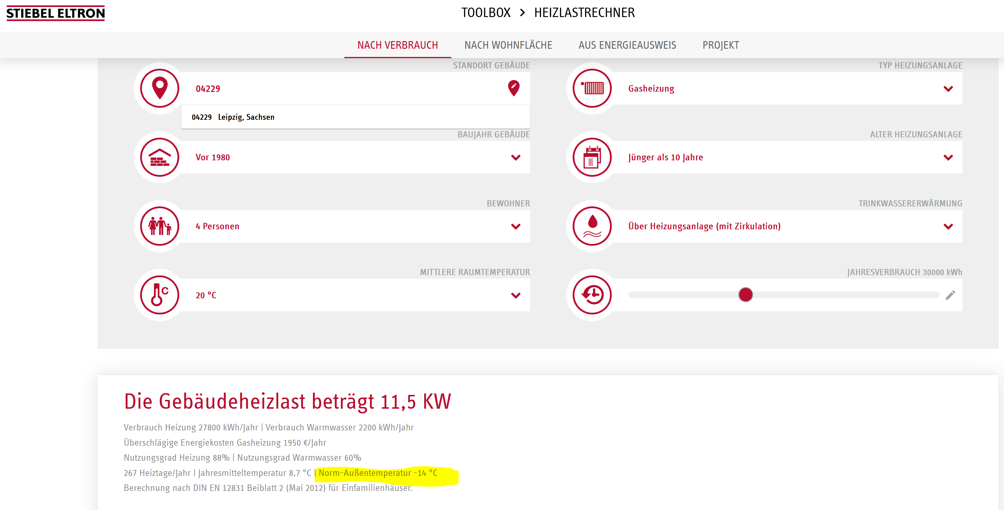
Technik / Art des vorhandenen Wärmeerzeugers |  |  |  |  | Brennwertkessel/ Fernwärme
Anhaltswerte für Wärmeerzeuger-Nutzungsgrade für Beheizung, heizwertbezogen (nh,gen,HI) |  |  |  |  | 0.78
Umrechnungsfaktor für die Endenergie fHS/HI |  |  |  |  | 1,11 | 8
Nutzungsgrad der Wärmeerzeugungsanlage (nh,gen,HS) |  |  |  |  | 0.703
Verbrauch in kWh & Heizwert bezogen (Qh,outg,i) |  |  |  |  | 28449.50 | 5
Nutzenergie TWE nach Volumenstrom nach Wohnfläche kWh im Jahr (Qw,b) |  |  |  |  | 2400 | Hinweis nach GEG/ENEV wären es ca 12,5 kW je m², also ca. 1875 kWh
Nutzenergie TWE nach Volumenstrom kWh im Jahr (Qw,b) |  |  |  |  | 536.4
Vorschlagswert Nutzenergie TWE nkWh im Jahr (Qw,b) |  |  |  |  | 536.4 | 2400
Vollbenutzungsstundenzahl der Wärmeerzeugungsanlage, in h (bVF) nach Grdtagszahlen |  |  |  |  | 2945
Vollbenutzungsstundenzahl der Wärmeerzeugungsanlage, in h (bVF) nach Belastungsgrad |  |  |  |  | 2286
Vorschlagswert Vollbenutzungsstundenzahl der Wärmeerzeugungsanlage, in h (bVF) |  |  |  |  | 2286 | 2945 | 2945
Betriebszeit der Wärmeerzeugungsanlage, hier 8760, in h; |  |  |  |  | 8760
mittlerer Belastungsgrad der Wärmeerzeugungsanlage für Beheizung im Betrachtungszeitraum (ßm,t) |  |  |  |  | 0.261

 |  |  |  |  | mit Trinkwasser |  | ohne Trinkwasser
 |  |  |  |  | max. | min. | max. | min.
Heizlast des Gebäudes, in kW (ΦHL,build) |  |  |  |  | 12 kW | 9 kW | 12 kW | 10 kW
Heizlast des Gebäudes, in W je m² (ΦHL,build) |  |  |  |  | 81 W/m² | 59 W/m² | 83 W/m² | 64 W/m²
 |  |  |  |  |  |  |  | Die Spreizung (zwischen min. & max.) der Heizlast ist wegen des unklaren Trinkwasserbedarfs geschuldet!

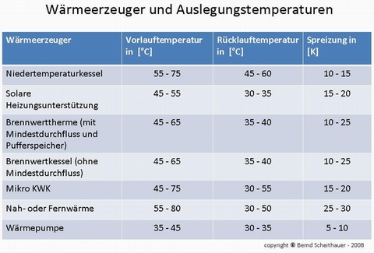

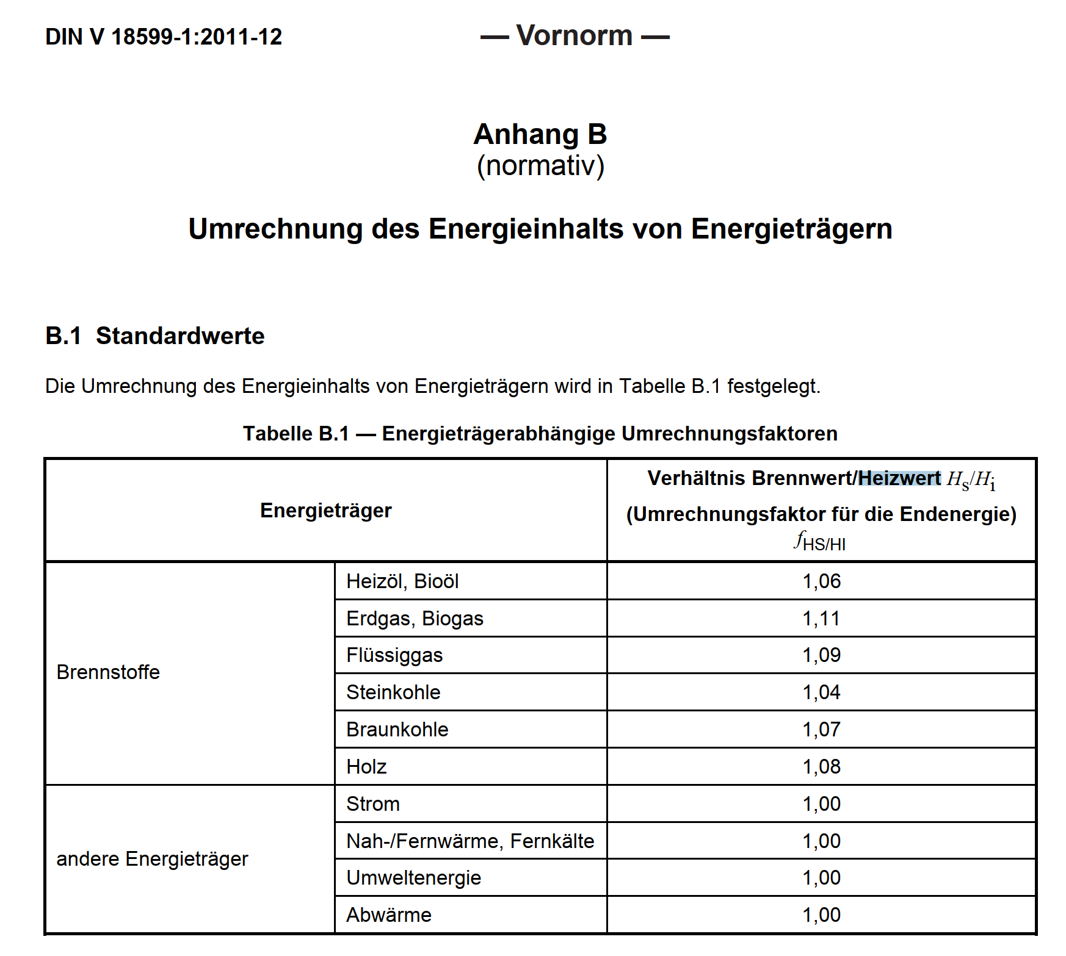
 |  |  |  |  |  |  |  |  |  |  |  |  |  | Tabelle 38: Anhaltswerte für Wärmeerzeuger-Nutzungsgrade für Beheizung, heizwertbezogen
 |  |  |  |  |  |  |  |  |  |  |  |  |  |  | Baualter des Wärmeerzeugers | Nutzungsgrad ,
 |  |  |  |  |  |  |  |  |  |  |  |  |  |  |  | Brennwertkessel/ Fernwärme
 |  |  |  |  |  |  |  |  |  |  |  |  |  | Brennwertkessel/ Fernwärme | ab 1995 | 0.92
 |  |  |  |  |  |  |  |  |  |  |  |  |  | Brennwertkessel/ Fernwärme | zwischen 1980 bis 1995 | 0.87
 |  |  |  |  |  |  |  |  |  |  |  |  |  | Brennwertkessel/ Fernwärme | vor 1980 | 0.78
 |  |  |  |  |  |  |  |  |  |  |  |  |  | NT-Kessel | ab 1995 | 0.88
 |  |  |  |  |  |  |  |  |  |  |  |  |  | NT-Kessel | zwischen 1980 bis 1995 | 0.83
 |  |  |  |  |  |  |  |  |  |  |  |  |  | NT-Kessel | vor 1980 | 0.78
 |  |  |  |  |  |  |  |  |  |  |  |  |  | Pelletkessel | ab 1995 | 0.85
 | Schätzung des Energieaufwands für Trinkwassererwärmung |  |  |  |  |  |  |  |  |  |  |  |  | Pelletkessel | zwischen 1980 bis 1995 | 0.78
 | Endenergie Trinkwassererwärmung |  |  |  |  |  |  |  |  |  |  |  |  | Pelletkessel | vor 1980 | 0.78
 | der Jahresnutzungsgrad der Trinkwassererwärmung;
 | Nutzenergieverbrauch der Trinkwassererwärmung, in Wh;
 | Nutzenergie TWE nach Wohnfläche |  |  |  |  |  |  |  |  |  |  |  |  | Tabelle B.1 — Energieträgerabhängige Umrechnungsfaktoren
 | die Wohnfläche nach Wohnflächenverordnung, in ; |  |  |  |  |  |  |  |  |  |  |  |  | Energieträger | Verhältnis Brennwert/Heizwert H s/Hi (Umrechnungsfaktor für die Endenergie) fHS/HI
 | Nutzenergie TWE nach Volumenstrom |  |  |  |  |  |  |  |  |  |  |  | Brennstoffe | Heizöl, Bioöl | 1,06
 | die Personenanzahl. |  |  |  |  |  |  |  |  |  |  |  | Brennstoffe | Erdgas, Biogas | 1,11
 | der personenspezifische Trinkwarmwasserbedarf, in l/dP; |  |  |  |  |  |  |  |  |  |  |  | Brennstoffe | Flüssiggas | 1,09
 | Für Wohngebäude kann von einem Trinkwarmwasserbedarf von 30 l/dP ausgegangen werden. |  |  |  |  |  |  |  |  |  |  |  | Brennstoffe | Steinkohle | 1,04
 | Art der Trinkwassererwärmung | Nutzungsgrad |  |  |  |  |  |  |  |  |  |  | Brennstoffe | Braunkohle | 1,07
 |  | ohne Zirkulation | mit Zirkulation |  |  |  |  |  |  |  |  |  | Brennstoffe | Holz | 1,08
 | gebäudezentral | 0,5…0,7 | EFH: 0,2…0,4 MFH: 0,3…0,6 |  |  |  |  |  |  |  |  |  | andere Energieträger | Strom | 1,00
 | gruppenweise, wohnungszentral | 0,7…0,85 |  |  |  |  |  |  |  |  |  |  | andere Energieträger | Nah-/Fernwärme, Fernkälte | 1,00
 |  |  |  |  |  |  |  |  |  |  |  |  | andere Energieträger | Umweltenergie | 1,00
 |  |  |  |  |  |  |  |  |  |  |  |  | andere Energieträger | Abwärme | 1,00

 |  |  |  |  |  |  |  |  |  |  |  |  | Anhaltswerte für Wärmeerzeuger-Nutzungsgrade für Beheizung
 |  |  |  |  |  |  |  |  |  |  | Art der Trinkwassererwärmung |  |  | Nutzungsgrad | Vorschlagswert
 |  |  |  |  |  |  |  |  |  |  |  | ohne Zirkulation | gebäudezentral | 0,5…0,7 | 0.6
 |  |  |  |  |  |  |  |  |  |  |  | ohne Zirkulation | gruppenweise, wohnungszentral | 0,7…0,85 | 0.75
 |  |  |  |  |  |  |  |  |  |  | EFH: | EFH mit Zirkulation | gebäudezentral | 0,2…0,4 | 0.3
 |  |  |  |  |  |  |  |  |  |  | MFH: | MFH mit Zirkulation | gebäudezentral | 0,3…0,6 | 0.4
 |  |  |  |  |  |  |  |  |  |  |  | mit Zirkulation | gruppenweise, wohnungszentral | 0,7…0,85 | 0.75

